Sheet1
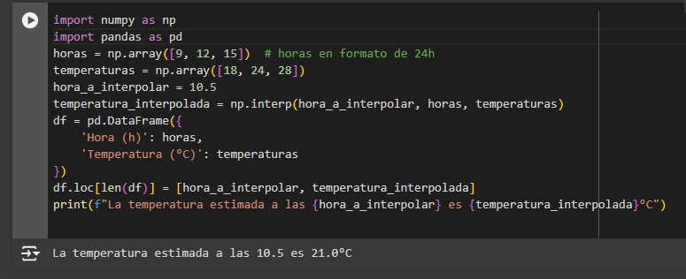
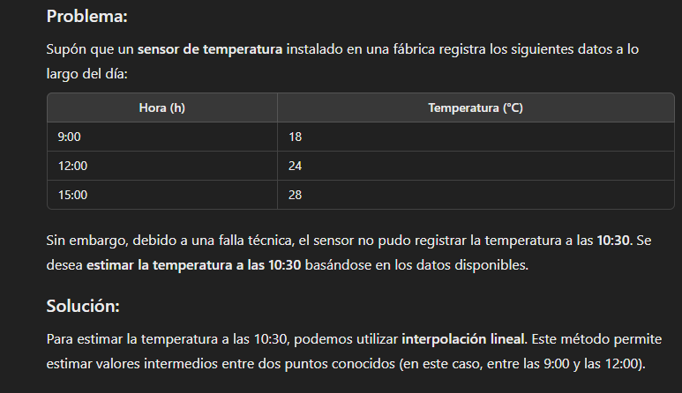
Hora (h) | Temperatura (°C)
9 | 18
12 | 24
15 | 28
10.5 | 21

INTERPOLACIÓN: |  | 21

Nombre: Univ Maria Belen Villca Mamani

CÓDIGO Y CORRIDA:

